24091301
Inspection Report (Top Cover Tape) 出货检验报告 (盖带)
 |  |  |  |  |  |  | 量产品 | 样品
Customer 客户名称 | 浙江鸿星电子科技有限公司 |  | Supplier 供应商 | VIRTUE Electronics Co.,Ltd. 苏州瑞福龙电子有限公司 |  | Purchase Order 客户订单 | QP2A2-2512000021
Product Name 品名 | 盖带 （Cover Tape） |  | VHSTD 3 | 5.3 | * 300M | Inspection Date 检查日 | 2026-01-27
Product Type 产品型号 | VHSTD3 |  | Quantity 数量 | 100 | Roll | LOT # | 1Q011401

项目名(Item) | W 宽度 |  |  |  | T 厚度
单位(Unit) | mm |  |  |  | um
规格值(STD) | 5.30 |  |  |  | 52
上限(UL) | 0.10 |  |  |  | 4
下限(LL) | -0.10 |  |  |  | -4
测定器具(Insp.by) | Microsccope 二次元投影機 |  |  |  | Digital Gage 数显卡尺
n= | 1 | 5.30 | 6 | 5.29 | 1 | 52 | 6 | 51
 | 2 | 5.29 | 7 | 5.29 | 2 | 53 | 7 | 52
 | 3 | 5.31 | 8 | 5.30 | 3 | 51 | 8 | 53
 | 4 | 5.30 | 9 | 5.31 | 4 | 52 | 9 | 51
 | 5 | 5.31 | 10 | 5.30 | 5 | 53 | 10 | 52
判定 | OK |  |  |  | OK
平均值(Ave.) | 5.30 |  |  |  | 52.00
最大值(Max.) | 5.31 |  |  |  | 53.00
最小值(Min.) | 5.29 |  |  |  | 51.00
标准差(STDEV) | 0.0082 |  |  |  | 0.8165
规格上限(STD UL.) | 5.40 |  |  |  | 56.00
规格下限(STD LL.) | 5.20 |  |  |  | 48.00
Cpk | 4.0825 |  |  |  | 1.6330

外观 |  |  |  | - | 表面 皱褶 盘面 凹凸 |  | 合格
（Appearance） |  |  |  |  | 脏污 毛边 段差 松动
 |  |  |  |  | VHSTD3
物性 PhysicalProperties | 拉断强度/破断强度 |  | MD | Mpa | 52≤ |  | 71 | 74
 | BREAKING TENSILE STRENGTH
 | 拉伸率/伸长率 |  | MD | % | N/A |  | N/A | N/A
 | ELONGATION |  | TD |  | N/A
表面电阻/表面抵抗率 Surface Resistivity | PET面/PET面 |  | Ω/m2 |  | 9.9×1011 以下 |  | 3.30E+10 | 3.40E+10
 | BACKING SIDE
 | 封合面/シール面 |  |  |  | 9.9×1011 以下 |  | 3.10E+10 | 4.50E+10
 | ADHESIVE SIDE
雾度/晕度（HAZE) |  |  | % |  | ≤50 |  | 25 | 25
判定（JUDGEMENT) |  |  | - |  |  |  | 合格
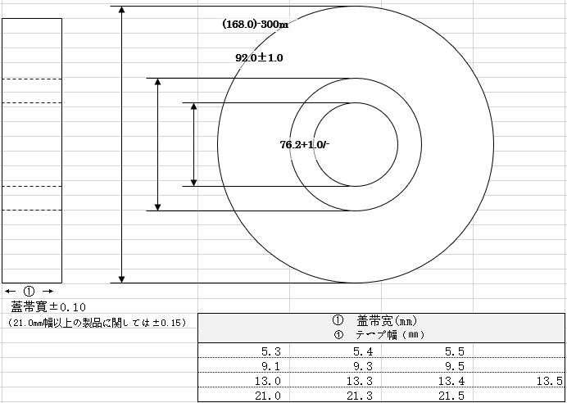
 |  |  |  |  | 检验： | 周娜 | 核准： | 张浩龙
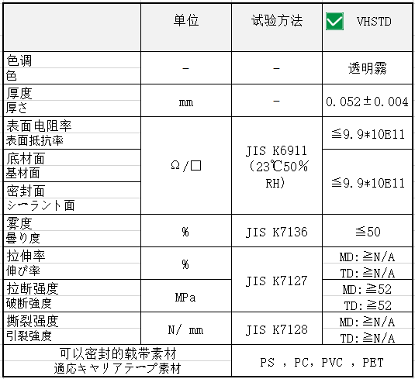

苏州瑞福龙电子有限公司
业务专用章
* This products does not contain harmful substances andsubstances, and environmentally friendly.
此产品不使用有害物质，无环境污染。
 |  |  |  |  | Supplier 供应商 | :VIRTUE Electronics Co.,Ltd. :苏州瑞福龙电子有限公司

 |  |  |  |  |  |  | 编号： BP-R-QT-QA-159 版次：B

